pohja
 |  | SUOMEN SILEÄKARVAISET NOUTAJAT RY
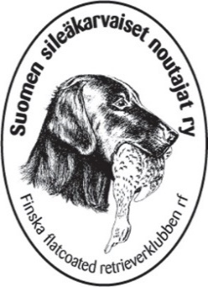
MATKALASKU
 |  |  |  |  |  |  | MATKALASKU
Maksun saaja

Kotiosoite |  |  |  |  | Henkilötunnus

Pankki / IBAN |  |  |  |  | BIC

Matkan tarkoitus

Muut matkustajat

Matka alkoi |  | Matka päättyi |  |  | Km Määrä | 1 km korvaus | Korvaus €
pvm | klo | pvm | klo | Paikkakunta mistä-mihin
 |  |  |  |  |  |  | 0.00
 |  |  |  |  |  |  | 0.00
 |  |  |  |  |  |  | 0.00
Km-korvaus yhteensä |  |  |  |  |  |  | 0.00
Muut kulut
 |  |  |  |  |  |  | 0.00
 |  |  |  |  |  |  | 0.00
 |  |  |  |  |  |  | 0.00
Kuitit liitteenä |  | alkuperäisinä |  | Muut kulut yhteensä |  |  | 0.00
 |  | skannattuna
Tiedotus/muistio hallitukselle ja muille osallisille on tehty |  |  |  |  |  | Matkalasku yhteensä | 0.00
Aika ja paikka |  |  | Allekirjoitus

MATKUSTUSOHJE:
* Jos henkilö on järjestön hallituksen valtuuttamana osallistunut tapahtumaan, kokoukseen tms. tulee olla tiedotus ko. tapahtuman sisällöstä hoidettuna ennen matkalaskun tekemistä
* Matkalasku tulee tehdä kuukauden kuluessa tapahtuman ajankohdasta.

* Kilometrikorvaus on noin puolet kulloinkin voimassaolevasta Verohallinnon virallisesta korvauksesta, v. 2026: 0,30 € /km
* Korvaus lisämatkustajasta, kuormasta sekä peräkärrystä on sama kuin Verohallinnon virallinen korvaus (www.vero.fi)

* Toimihenkilöille ei makseta päivärahaa, muulloin kuin kuin jokin muu säännöstö niin sanoo (vrt. ulkomuoto- ja näyttelytuomarit)
* Matkakorvauksia ei makseta tapahtumien yhteydessä oleviin kokouksiin silloin kun edustaja osallistuu myös itse tapahtumaan
* Hallituksen ja toimikuntien omiin kokouksiin osallistumisesta korvataan kilometrikorvaukset

